Fn_Get_Sample_Detail
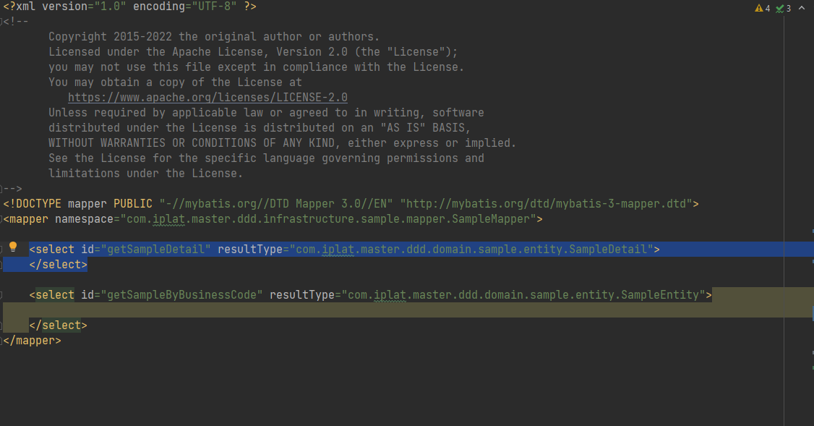
Template

Mapper Function Doc |  |  |  |  | Mapper function definition |  |  | Mã dự án |  |  | Ngày tạo |  |  |  | Người tạo

 |  |  |  |  |  |  |  | Tên dự án |  |  | Update Date |  |  |  | Người update

Method name |  |  | getSampleDetail
Thông tin input |  |  | SampleRequest |  |  |  |  |  |  |  |  | Type | Object
Khái quát thông tin input |  |  | request get SampleEntity
No. |  | Tên |  |  |  | Type | Tên tiếng anh |  |  | Length | Độ chính xác | Required |  | Mô tả
 | 1 | Gas code |  |  |  | String | gasCode |  |  |  | 0
 | 2 | Retailer Id |  |  |  | String | retailerId |  |  | 4 | 0
 | 3 | Ngày bắt đầu |  |  |  | String | startTime |  |  |  | 0 | Y
 | 4 | Ngày kết thúc |  |  |  | String | endTime |  |  |  | 0 | Y
 | 5 | Thuế |  |  |  | Integer | tax |  |  |  | 0 | Y
 | 6 | Renewable Id |  |  |  | String | renewableId |  |  |  | 0
Thông tin export |  |  |  | SampleDetail |  |  | Location |  | com.iplat.master.ddd.domain.sample.entity |  |  | Type | Object
Khái quát thông tin export |  |  |  | return SampleDetail
No. |  | Tên |  |  |  | Type | Tên tiếng anh |  |  | Mô tả
 | 1 | Gas code |  |  |  | String | gasCode
 | 2 | Business code |  |  |  | String | businessCode
 | 3 | Business name |  |  |  | String | businessName
 | 4 | Version no |  |  |  | String | versionNo

Output Java Class
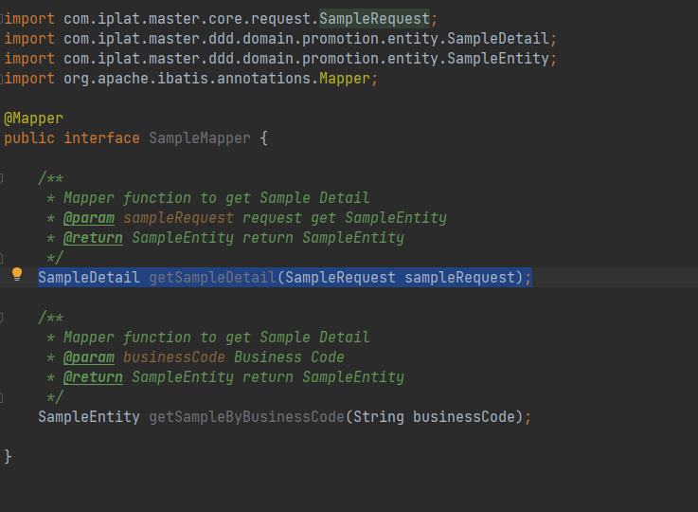

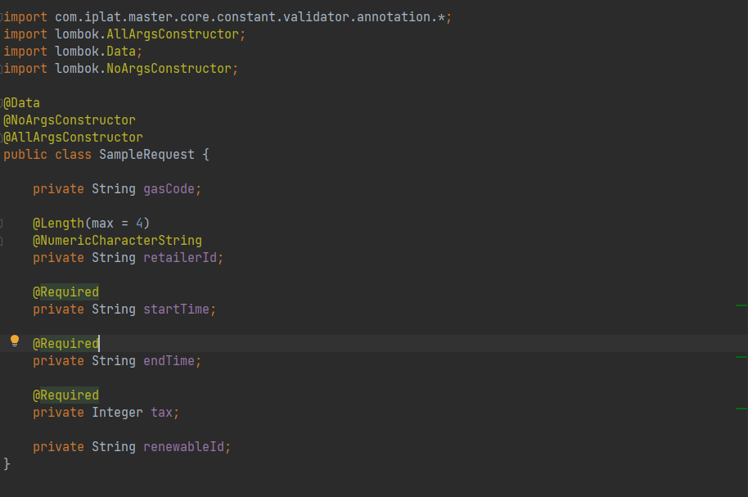

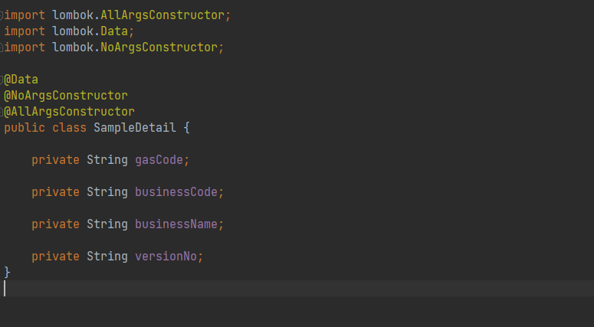

Output XML

Fn_Get_Sample_By_Business_Code
Template

Mapper Function Doc |  |  |  |  | Mapper function definition |  |  | Mã dự án |  |  | Ngày tạo |  |  | Người tạo

 |  |  |  |  |  |  |  | Tên dự án |  |  | Update Date |  |  | Người update

Method name |  |  | getSampleByBusinessCode
Thông tin input |  |  |  |  |  |  |  |  |  |  |  | Type
Khái quát thông tin input
No. |  | Tên |  |  |  | Type | Tên tiếng anh |  |  | Length | Độ chính xác | Required | Mô tả
 | 1 | Business Code |  |  |  | String | businessCode |  |  |  | 0 |  | Business Code
Thông tin export |  |  |  | SampleEntity |  |  | Location |  | com.iplat.master.ddd.domain.sample.entity
Khái quát thông tin export |  |  |  | return SampleEntity
No. |  | Tên |  |  |  | Type | Tên tiếng anh |  |  | Mô tả

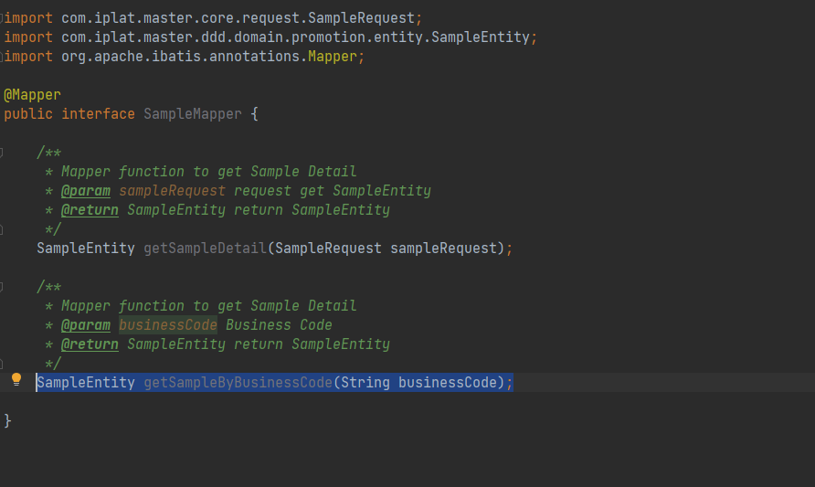
Output Java Class

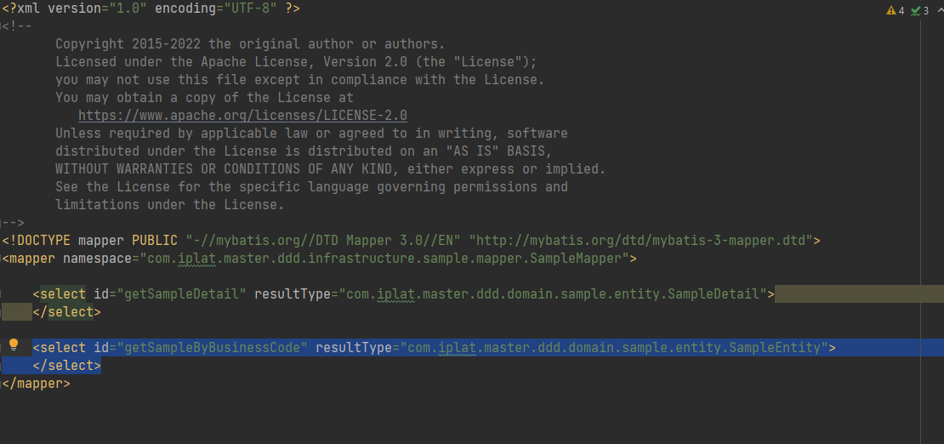
Output XML

